xml出力方法
■xml出力
手順① | xml出力ボタンを押下

手順② | ファイル名を入力し、ファイルの種類をxmlファイル(*.xml)にして、保存ボタンを押下
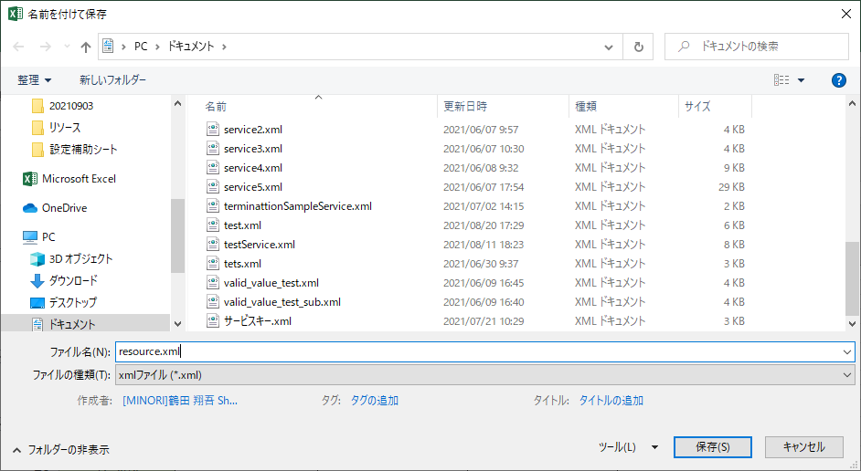

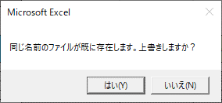

※既に同名のファイルが存在する場合はここで注意書きが表示されます

手順③ | 出力完了
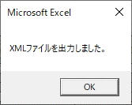

【1.リソース設定（必須）】説明
■設定補助シート
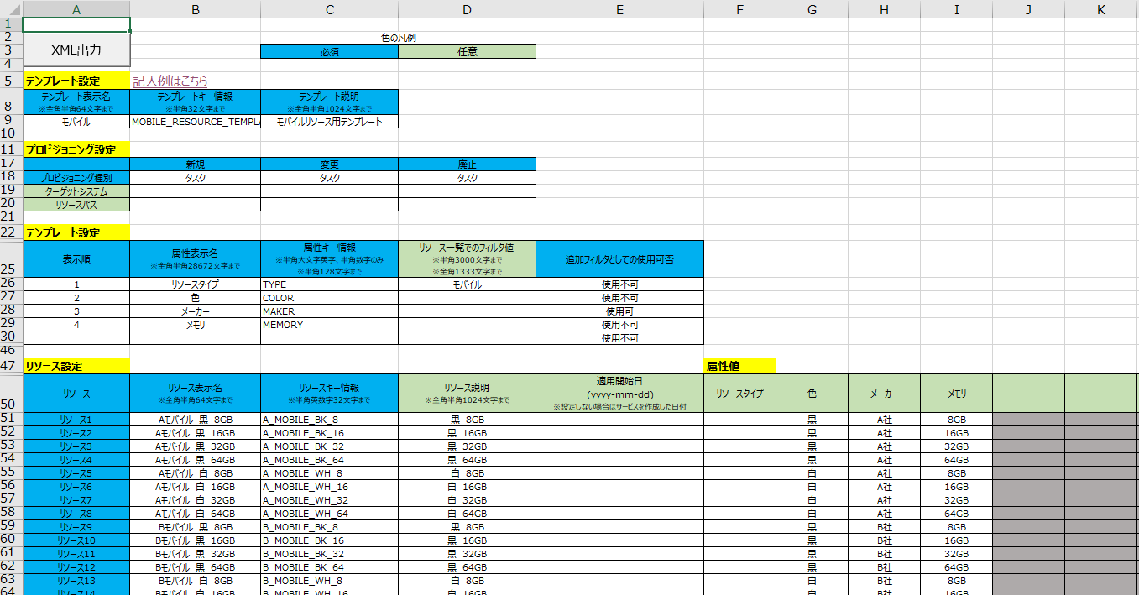

■説明
ヘッダー名（UIで表示されるモノは参考リンクあり） | 概要 | 設定値 | 備考
テンプレート表示名 | テンプレートの名称 | 文字、数字、記号 | 例）「モバイル」
テンプレートキー情報 | テンプレートを指すキー | 半角英数字、ハイフン、アンダーバー | 例）「MOBILE_RESOURECE_TEMPLATE」
テンプレート説明 | テンプレートの説明 | 文字、数字、記号 | 例）「モバイル用リソーステンプレート」
プロビジョニング種別 | プロビジョニングのアクション種別 | 即時完了 タスク 他システム連携 | 例）「即時完了」
ターゲットシステム | 連携するシステムのURL | 連携システムのURLを指す名称 | 事前準備としてAPIを使って対象システムのURLを登録し、 名称を設定する必要あり
リソースパス | 連携するシステムのエンドポイント | 連携システムのURLに続くエンドポイント
表示順 | 属性の順番 | 数字 | 例）「1」
属性表示名 | 属性の名称 | 文字、数字、記号 | 例）「リソースタイプ」
属性キー情報 | UI上で表示される属性を指すキー | 半角英数字、ハイフン、アンダーバー※大文字のみ | 例）「TYPE」 UIには非表示
リソース一覧でのフィルタ値 | リソース一覧でフィルタ「種別」として使用できる値 | 文字、数字、記号 | 例）「モバイル」 属性値の上の階層に当たる（モバイル＞A社モバイル,B社モバイル,C社モバイル）
追加フィルタとしての使用可否 | リソース一覧画面にて、フィルタ「種別」の下の追加フィルタとしての使用の可否 | 使用可：リソース一覧にて追加フィルタとして使用可 使用不可：リソース一覧にて追加フィルタとして使用不可 | フィルタ値には属性値が適用される
リソース表示名 | UI上で表示されるリソースの名称 | 文字、数字、記号 | 例）「Aモバイル 黒 16GB」
リソースキー情報 | UI上で表示されるリソースを指すキー | 半角英数字、ハイフン、アンダーバー | 例）「A_MOBILE_BK_16」
リソース説明 | UI上で表示されるリソースの説明 | 文字、数字、記号 | 例）「黒 32GB」
適用開始日 | リソースが有効化される日付 | yyyy-mm-dd | 例）「2021-10-01」 リソースの開始日が未来の場合は入力する 【設定者向け】 UIとxmlで日付が異なる場合、 より未来の日付が優先され設定される ※UI上でxmlアップロード時、「適用開始日」としてデフォルトで今日日付が設定されているが、xmlで未来日を設定している場合はUI上の「適用開始日」が今日日付のままでも問題ない。(より未来日である、xmlの日付が適用される)
属性値 | 属性に設定する値 | 文字、数字、記号 | 例）「32GB」 購入画面でのフィルタとして利用可能

旧UI |  |  | 新UI
■属性表示名
■リソース表示名
■リソースキー情報
■リソース説明
■属性値 | 戻る
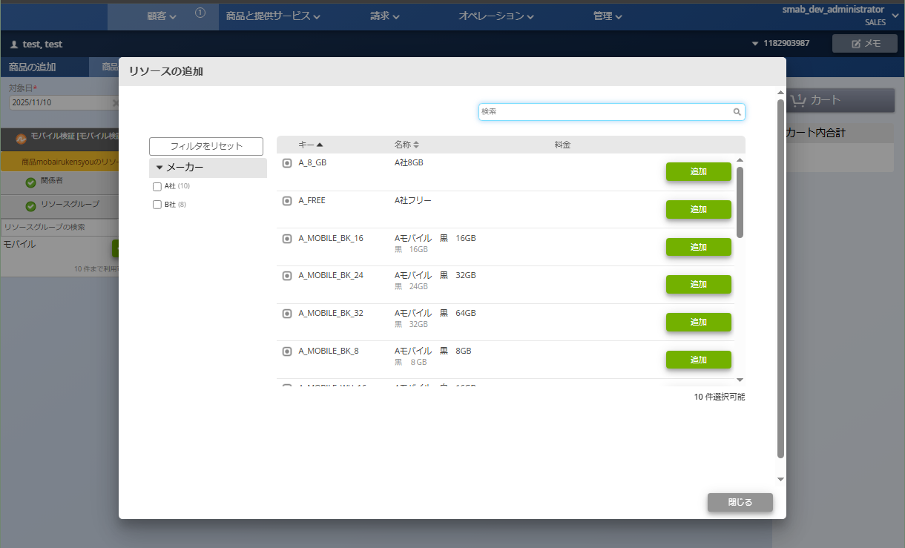
注文画面
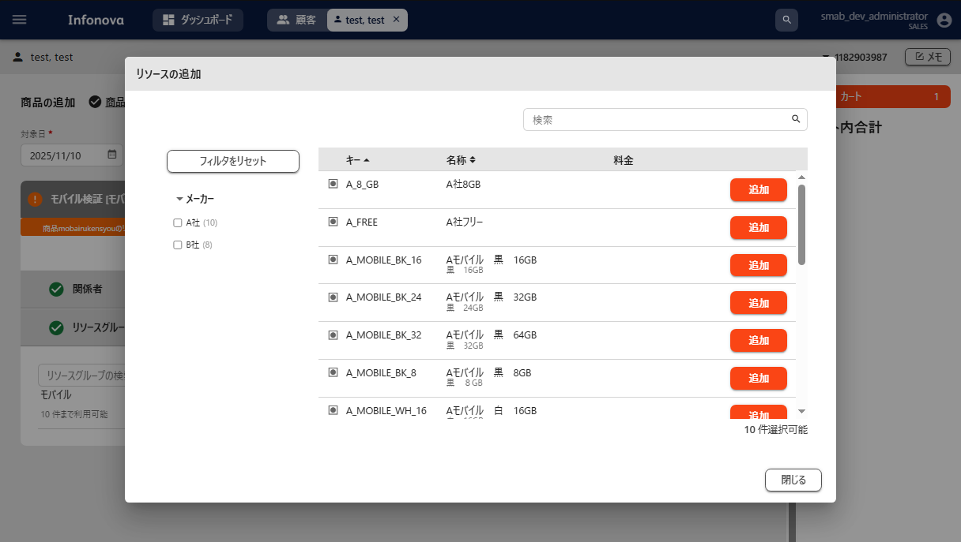
注文画面

属性表示名

属性表示名
属性値

属性値
リソースキー情報
リソースキー情報

リソース表示名
リソース表示名

リソース説明
リソース説明

■リソース一覧でのフィルタ値 | 戻る
リソース一覧画面
リソース一覧画面

リソース一覧でのフィルタ値

リソース一覧でのフィルタ値

■追加フィルタとしての使用可否 | 戻る
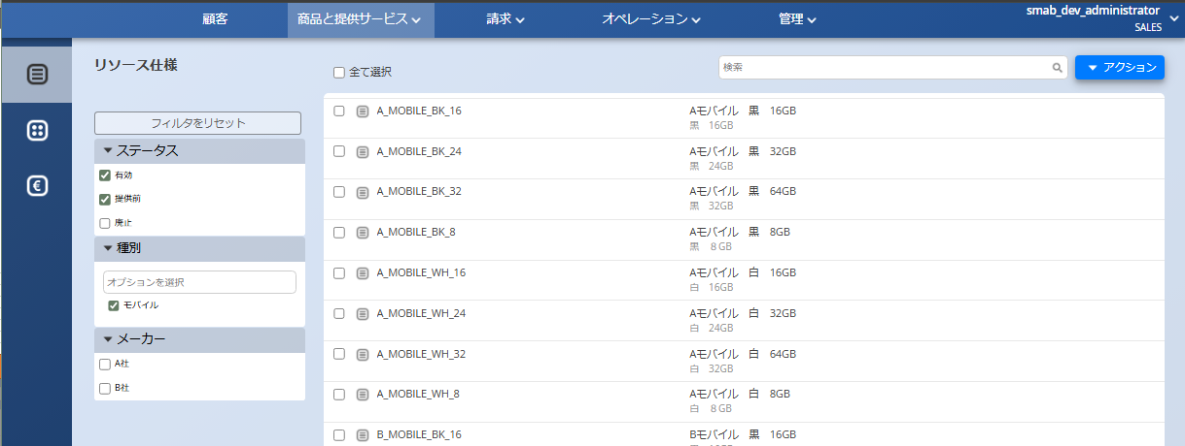
リソース一覧画面
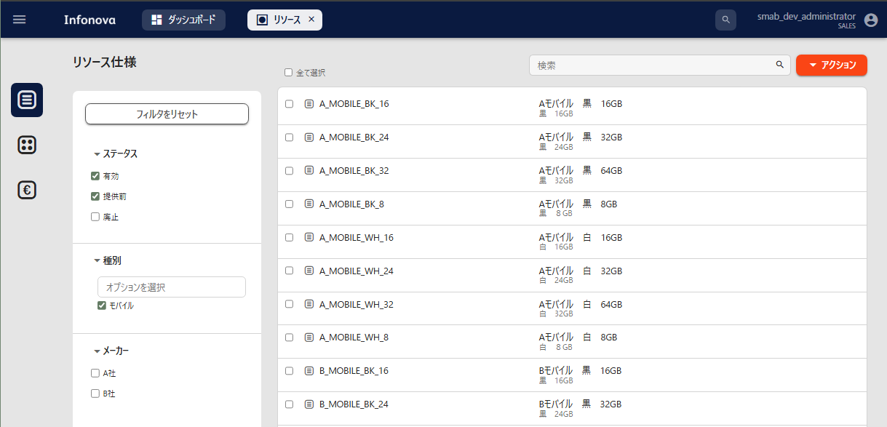
リソース一覧画面

追加フィルタとしての使用可否

追加フィルタとしての使用可否

■適用開始日 | 戻る
リソースアップロード
リソースアップロード

適用開始日
適用開始日

【2.特性設定（任意）】説明
■特性の設定
リソースのテンプレートに設定する入力欄で、
設定したテンプレートを利用したすべてのリソースで表示される
その設定は2.特性設定（任意）にて行う

■設定補助シート

■説明
ヘッダー名（UIで表示されるモノは参考リンクあり） | 概要 | 設定値 | 備考
表示順 | 注文画面での表示順 | 数字 | 例）「1」
特性表示名 | UI上で表示される特性の名称 | 文字、数字、記号 | 例）「お届け先住所」
特性キー情報 | UI上で表示される特性を指すキー | 半角英数字、ハイフン、アンダーバー | 例）「optionCode」
説明 | UI上で表示される特性の説明 | 文字、数字、記号 | 例）「オプション側のリソースで入力」
デフォルト値 | 注文画面にて特性の要素に最初から入力されている値 | 文字、数字、記号 | 例）「住所指定なし」
オーダ完了後の値変更 | 変更申込における要素の変更の可不可 | 変更可：変更申込にて特性の要素を変更できる 変更不可：変更申込にて特性の要素を変更できない | 変更可を選択した特性は変更申込画面にて、 編集ボタン(ペンマーク)が表示される
検索可否 | 特性の要素を使った検索の可不可 | 検索可：特性に入力した要素を使って検索ができる 検索不可：特性に入力した要素を使って検索ができない | 検索は顧客検索のバーにて可能
入力の必須・任意 | 特性の要素の入力の必須任意 | 必須：要素の入力が必須 任意：要素の入力が任意 | 「必須」を選択した特性が空欄の場合、エラーメッセージが表示される

旧UI |  |  | 新UI
■表示順
■特性表示名
■特性キー情報
■説明
■デフォルト値
注文画面
注文画面
■入力の必須・任意 | 戻る
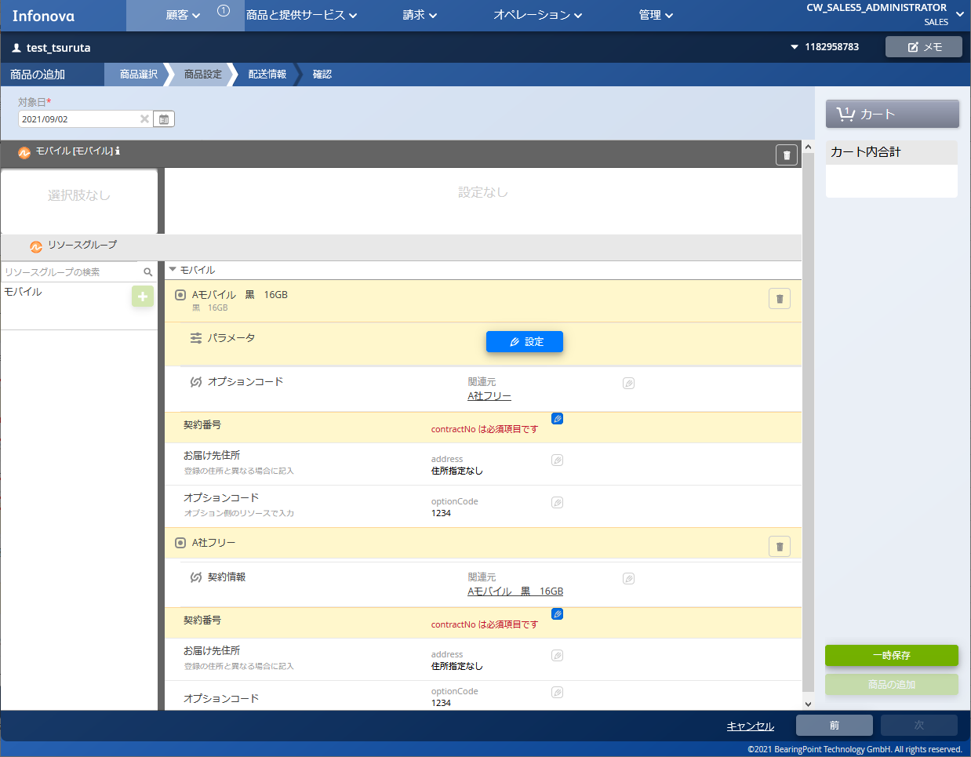
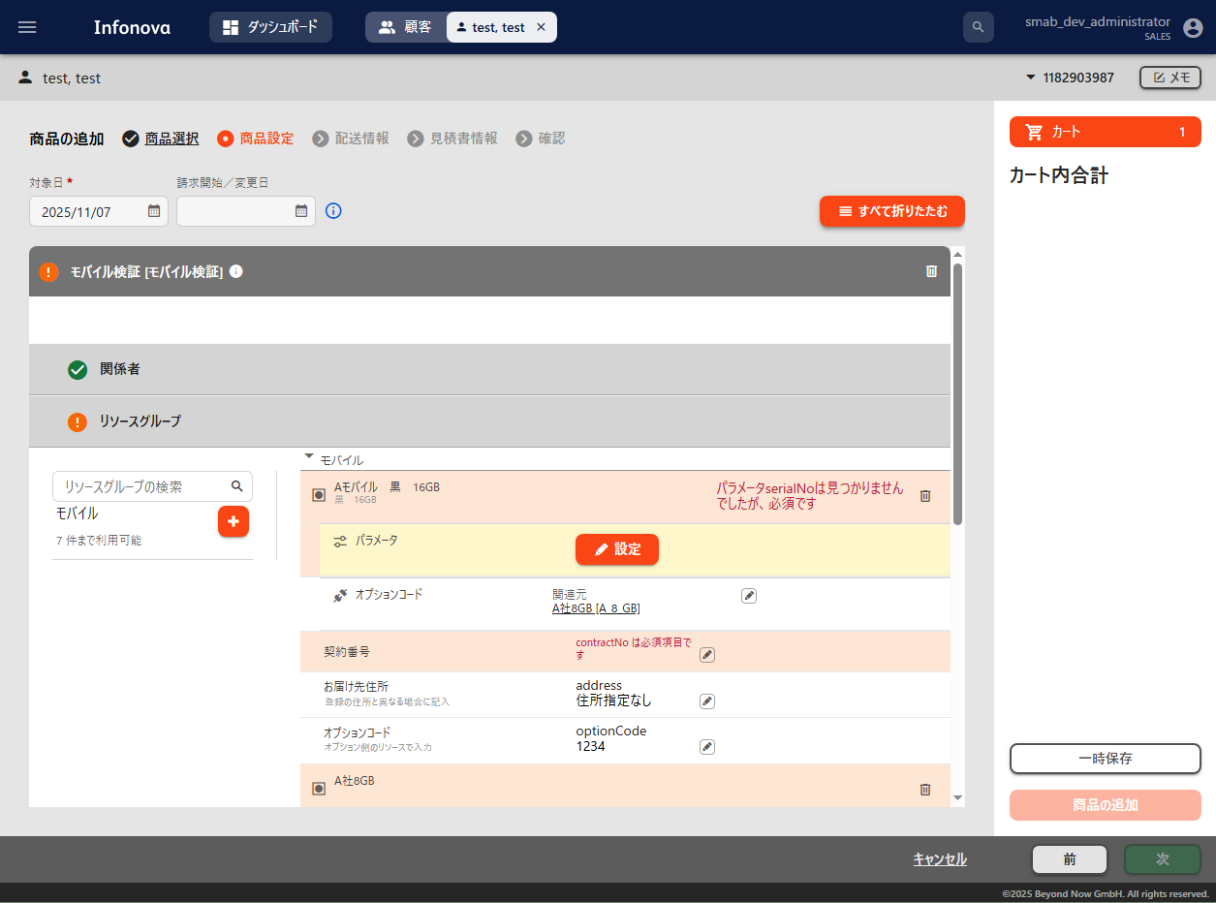

表示順

入力の必須・任意：必須

特性表示名
デフォルト値

説明
特性キー情報
入力の必須・任意：必須
表示順
特性表示名
デフォルト値

説明
特性キー情報

■オーダ完了後の値変更 | 戻る
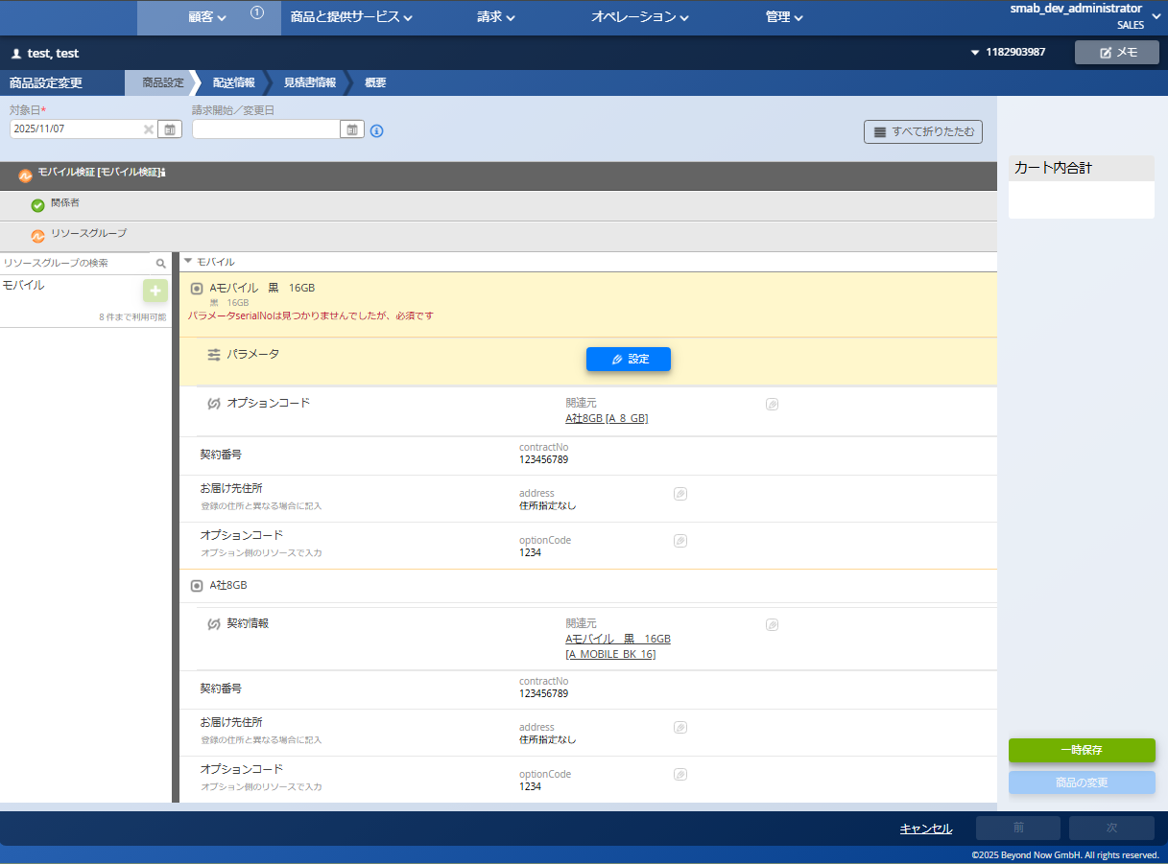
変更申込画面
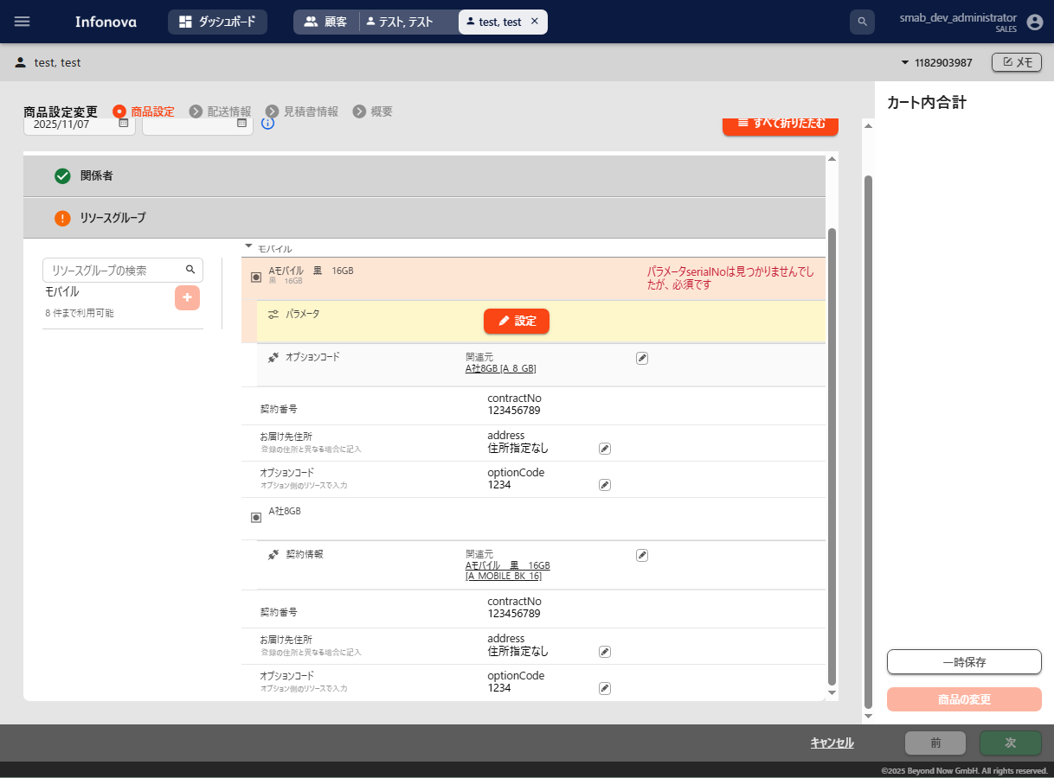
変更申込画面

オーダ完了後の値変更：変更不可
オーダ完了後の値変更：変更不可

オーダ完了後の値変更：変更可
オーダ完了後の値変更：変更可

■検索可否 | 戻る
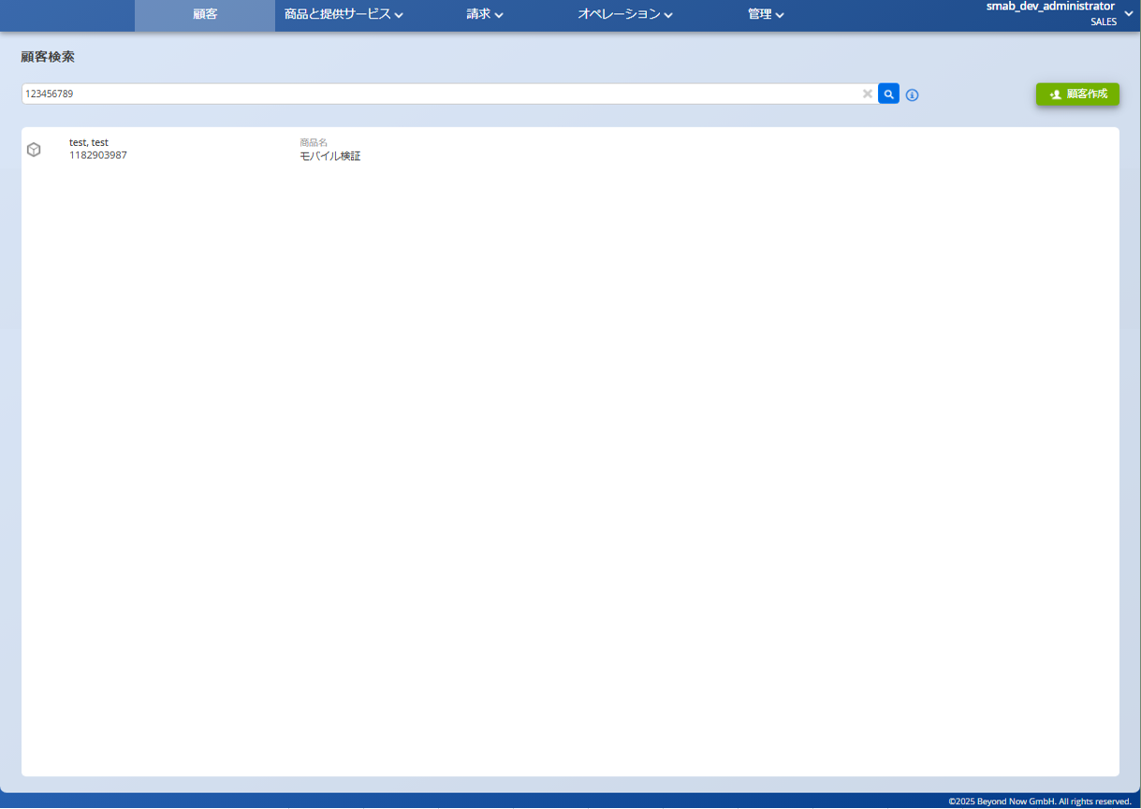
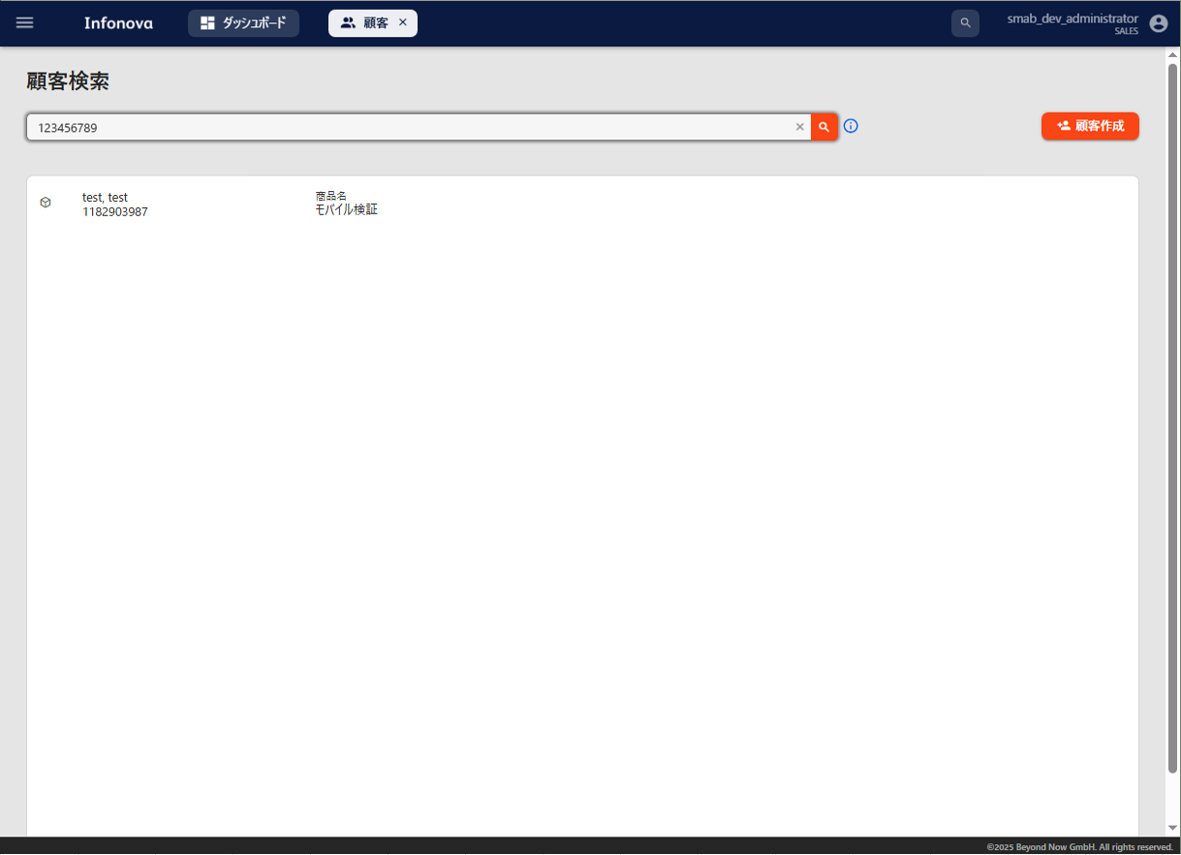
検索可否
検索可否

検索可否：検索可

検索可否：検索可

【3.関連機能設定（任意）】説明
■関連機能の設定
同一商品内の複数のリソース、サービス間で、特性に入力した値を提供することができる
その設定を3.関連機能（任意）にて行う

■設定補助シート（テンプレート1）
テンプレート1

■設定補助シート（テンプレート2）
テンプレート2

■設定補助シート（テンプレート3）
テンプレート3

■説明
ヘッダー名（UIで表示されるモノは参考リンクあり） | 概要 | 設定値 | 備考
特性表示名 | 2.特性設定（任意）から自動で転記される特性表示名 | 2.特性設定（任意）から自動転記
特性キー情報 | 2.特性設定（任意）から自動で転記される特性キー | 2.特性設定（任意）から自動転記
関連機能キー情報 | 関連機能を指すキー | 半角英数字、ハイフン、アンダーバー | 例）「contractInfo] 「提供する」と「提供される」は同一の関連機能キーを使うことで紐づき、 特性の要素が提供される
表示名 | UI上での関連機能の表示名 | 文字、数字、記号 | 例）「オプションコード」 提供元の表示名のみひょじされる
関連機能としての役割 | 特性を提供する側か、提供される側かを選択する | 提供する 提供される | 「提供する」と「提供される」は同一の関連機能キーを使うことで紐づく
他のリソースへの提供 | 同じ関連機能キーを使っている関連機能への提供の可不可 | 許可する 許可しない | 提供される側のみ設定必須 複数の関連機能が同一の関連機能からの提供を待ち受ける際に、 「許可しない」を選択した関連機能が存在する場合、 その関連機能にのみ提供が実行される
プロビジョニング開始を待機する | 特性が全て入力されるまでプロビジョニングの開始を待機する | 提供される特性の入力を待たない 提供される特性の入力を待つ | 提供される側のみ設定必須 「提供される特性の入力を待つ」を選択した関連機能は、 提供される予定の全ての特性の要素が提供する側で入力されるまで、 プロビジョニングの開始を待機する
対象 | 関連機能の対象となる特性を選択する | 〇 | 〇を入力した特性だけが提供の対象となる 1つの関連機能の中で複数選択可能
提供キー情報 | 提供する（される）特性につける提供用のキー情報 | 半角英数字、ハイフン、アンダーバー | 例）「contractNumberCap] 「提供する」と「提供される」は、 同一の関連サービスキー情報を持つ関連サービスの中から、 提供キー情報が一致する特性をやりとりする
制限値 | 制限を使用する際の比較対象となる値 | 文字、数字、記号 | 制限が「に等しい」「のいずれかと等しい」以外の場合は数字のみ使用可能
制限 | 提供される特性の条件 | に等しい より大きい 以上 より小さい 以下 のいずれかと等しい | 提供する側で入力された値が、 制限と制限値からなる条件に一致する場合のみ提供を受けつける

旧UI |  |  | 新UI
■表示名
■対象
■関連機能としての役割 | 戻る
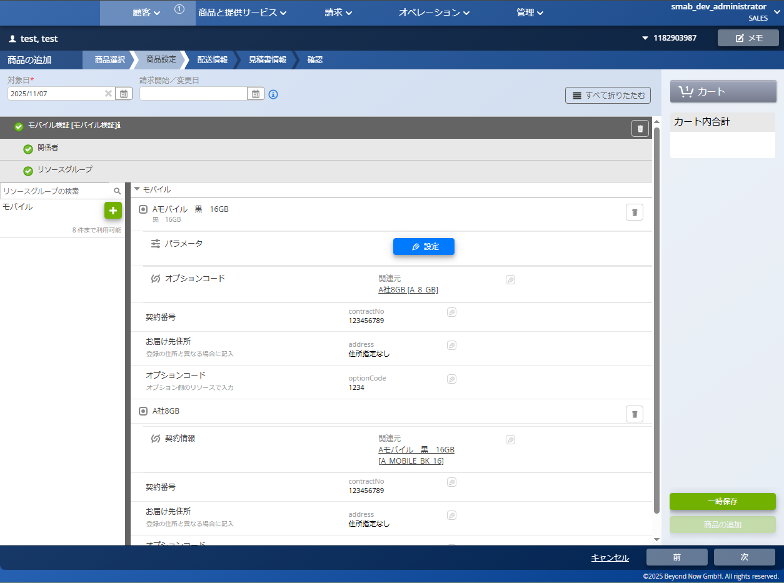
注文画面：テンプレート1
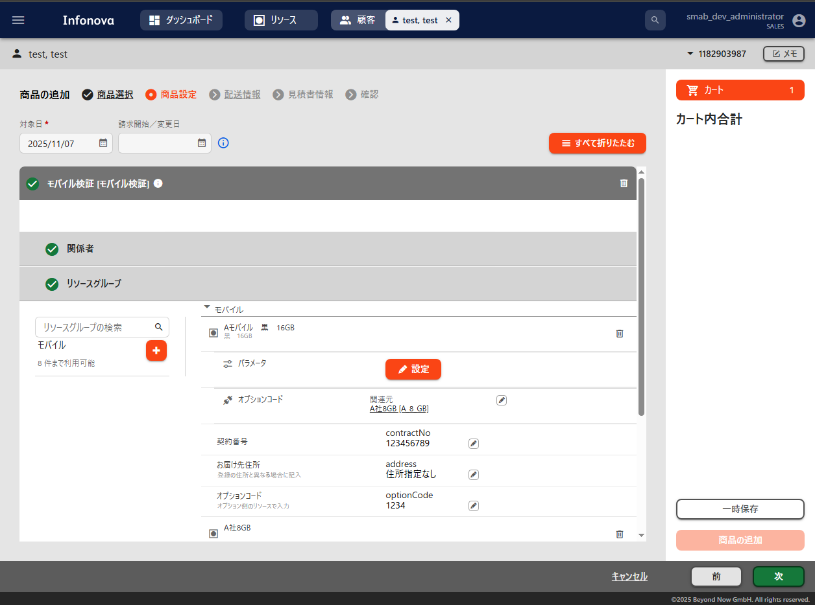
注文画面：テンプレート1

表示名
対象：〇

関連サービスとしての役割：提供する

表示名
対象：〇

関連サービスとしての役割：提供する

関連サービスとしての役割：提供される

対象：〇

関連サービスとしての役割：提供される

対象：〇

注文画面：テンプレート2
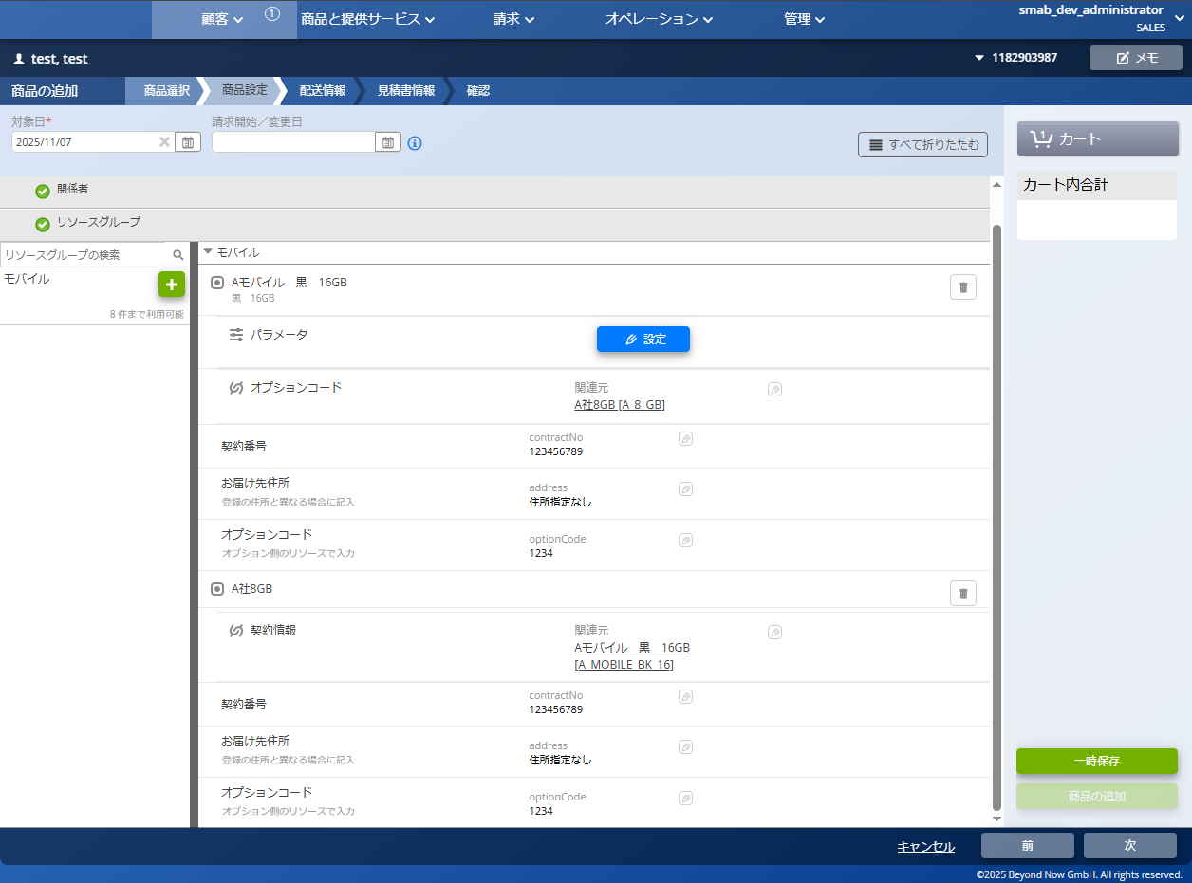
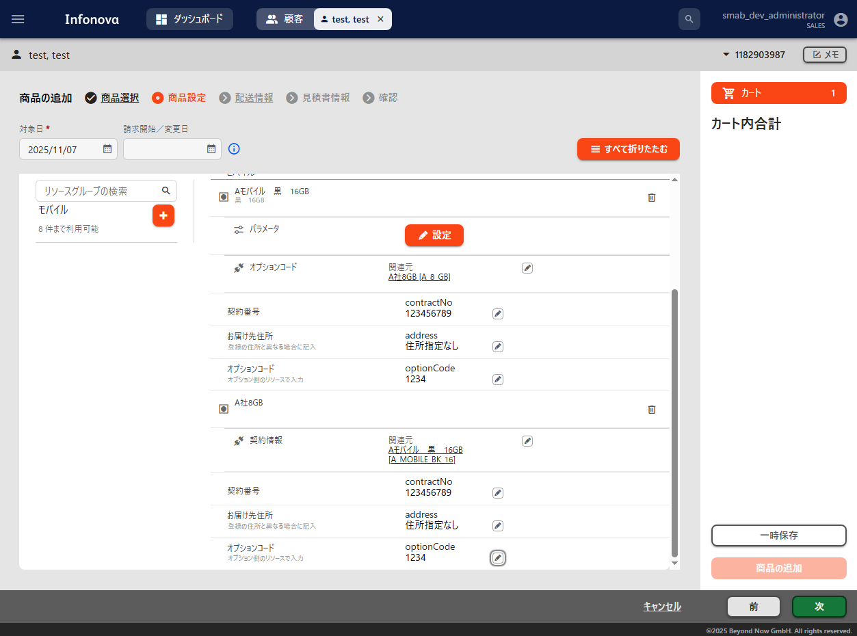
注文画面：テンプレート2

表示名

表示名
対象：〇
対象：〇
関連サービスとしての役割：提供される

関連サービスとしての役割：提供される

関連サービスとしての役割：提供する

関連サービスとしての役割：提供する
対象：〇

対象：〇

■提供キー情報 | 戻る
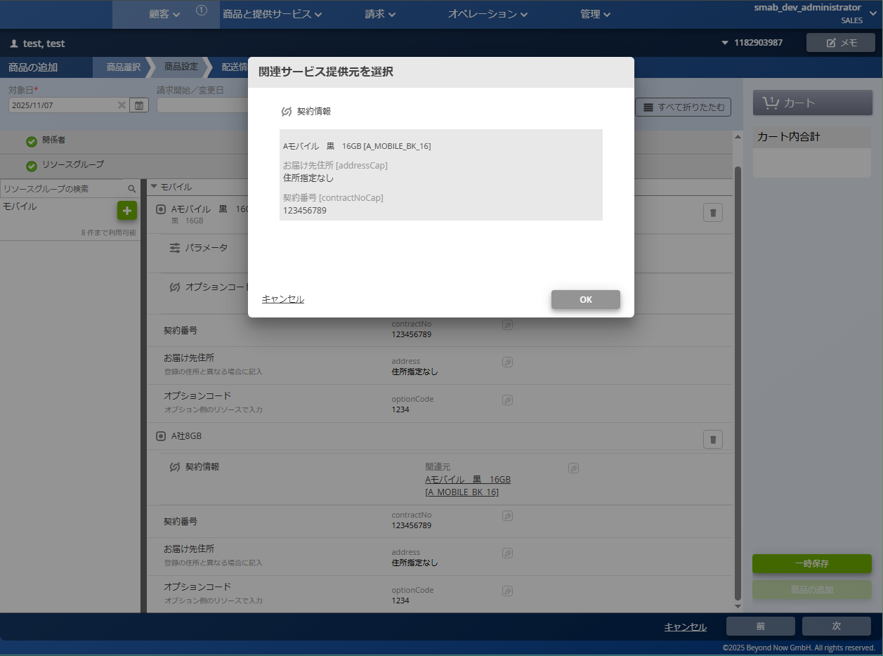
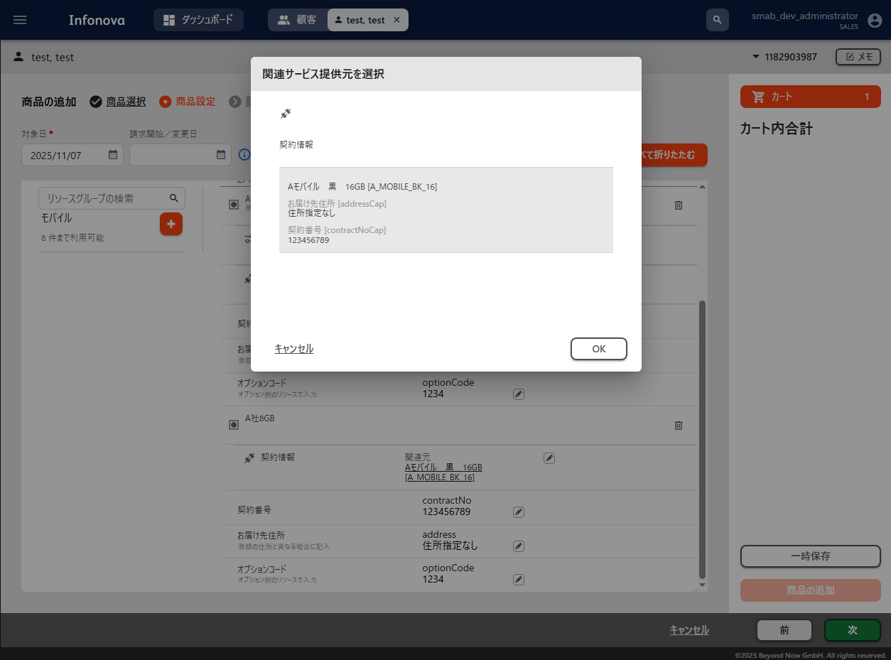

提供キー情報

提供キー情報

■プロビジョニング開始を待機する | 戻る
テンプレート1

「提供される特性の入力を待つ」に設定

テンプレート2

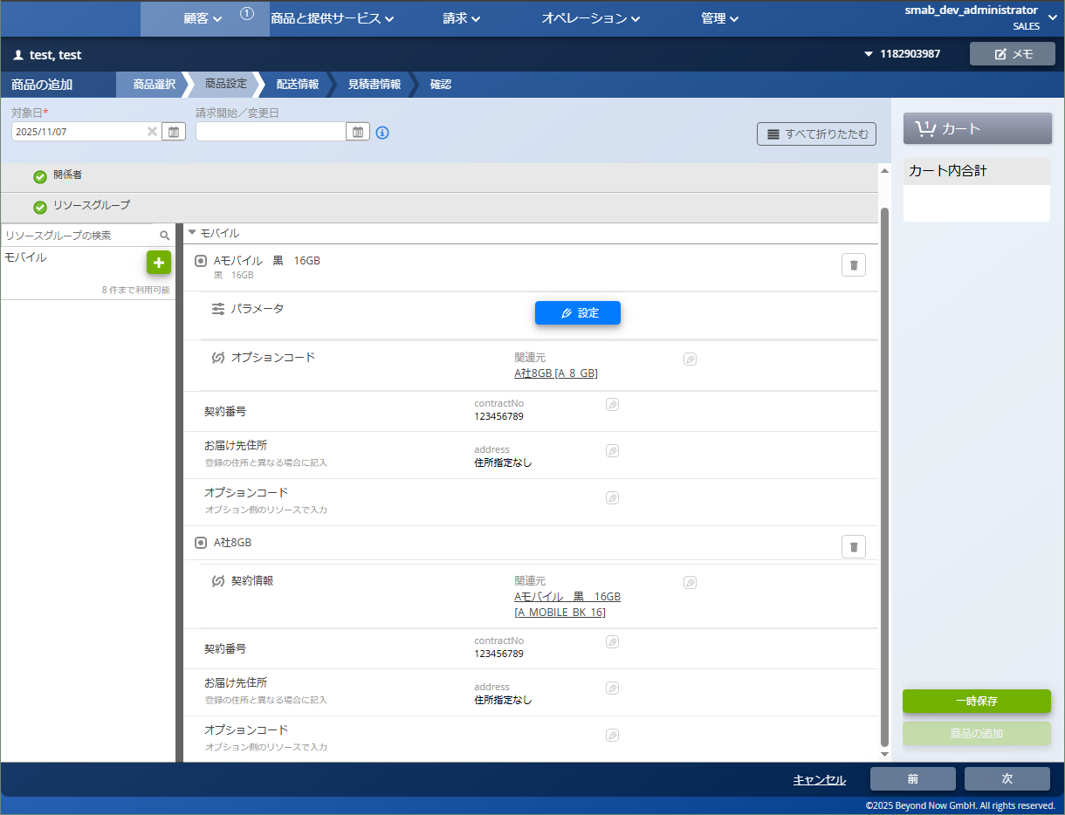
注文画面：テンプレート1
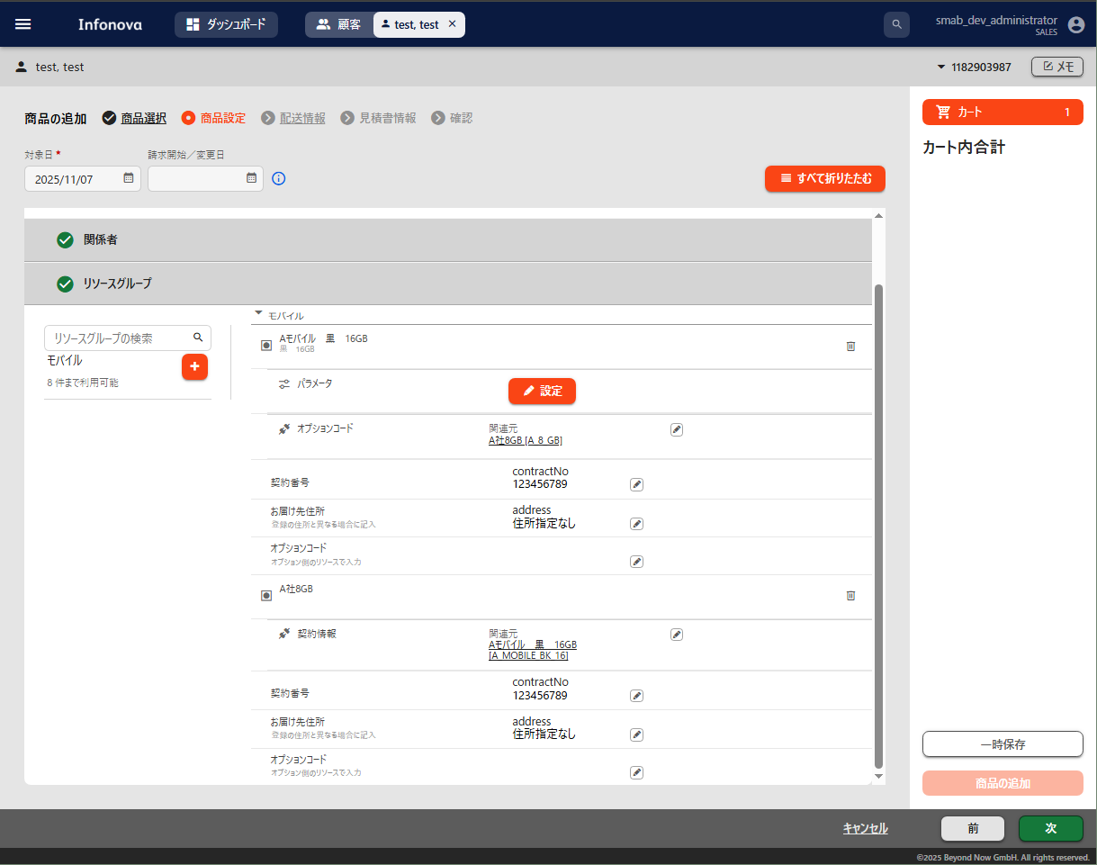
注文画面：テンプレート1

プロビジョニング開始を待機する：提供される特性の入力を待つ

テンプレート1
プロビジョニング開始を待機する：提供される特性の入力を待つ

テンプレート1

提供する側で入力がないため値が入っていない

提供する側で入力がないため値が入っていない

テンプレート2

テンプレート2

提供する側の特性に入力がないまま購入
提供する側の特性に入力がないまま購入

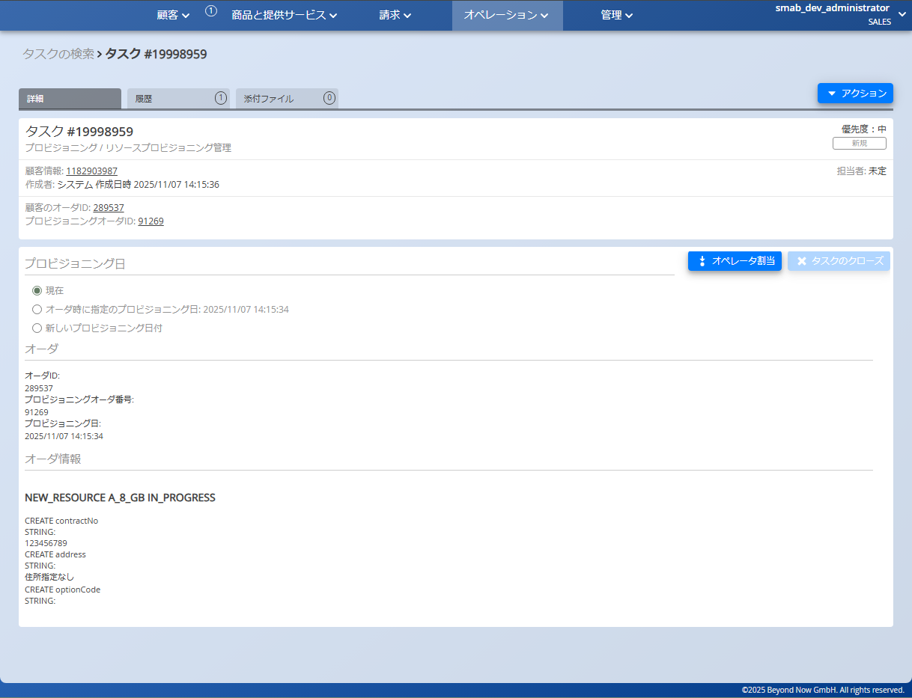
タスク画面
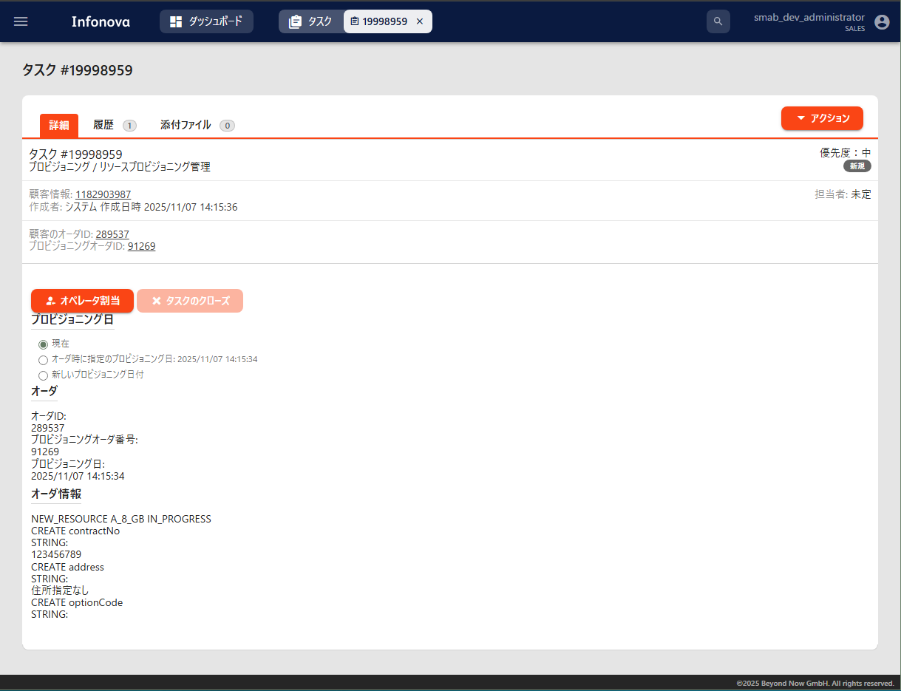
タスク画面

テンプレート1を使用した「Aモバイル 黒 16GB」のオーダは表示されない（プロビジョニングが開始されていない）

テンプレート1を使用した「Aモバイル 黒 16GB」のオーダは表示されない（プロビジョニングが開始されていない）

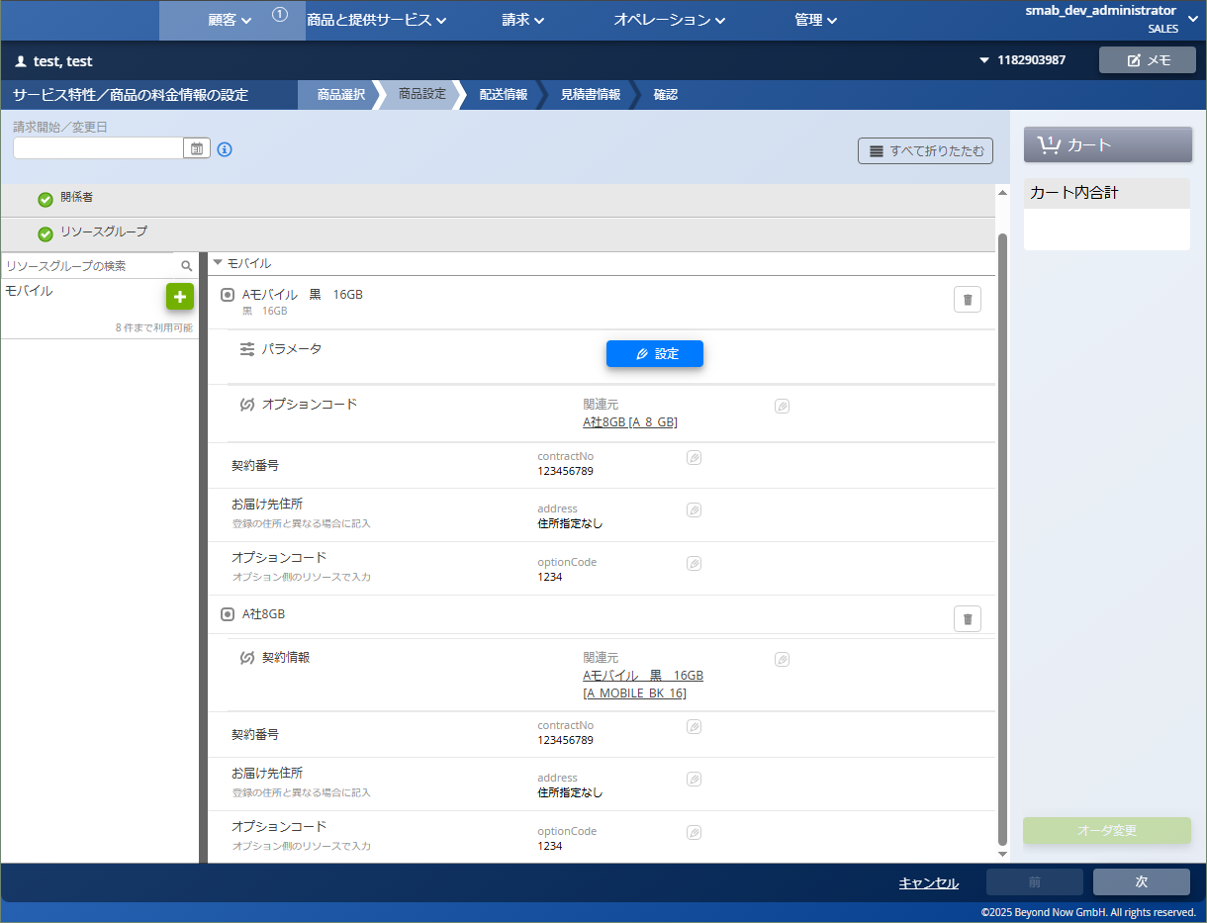
オーダ変更画面
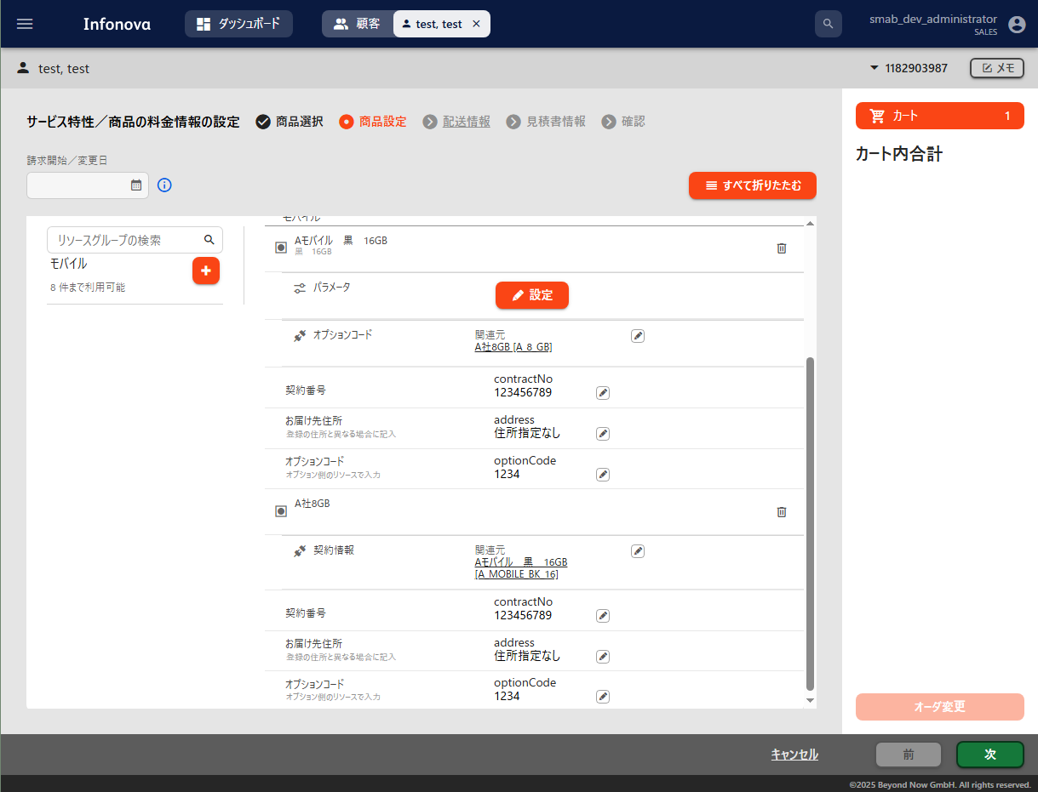
オーダ変更画面

提供する側で入力されたので提供が開始される
提供する側で入力されたので提供が開始される

提供する側の特性に値を入力
提供する側の特性に値を入力

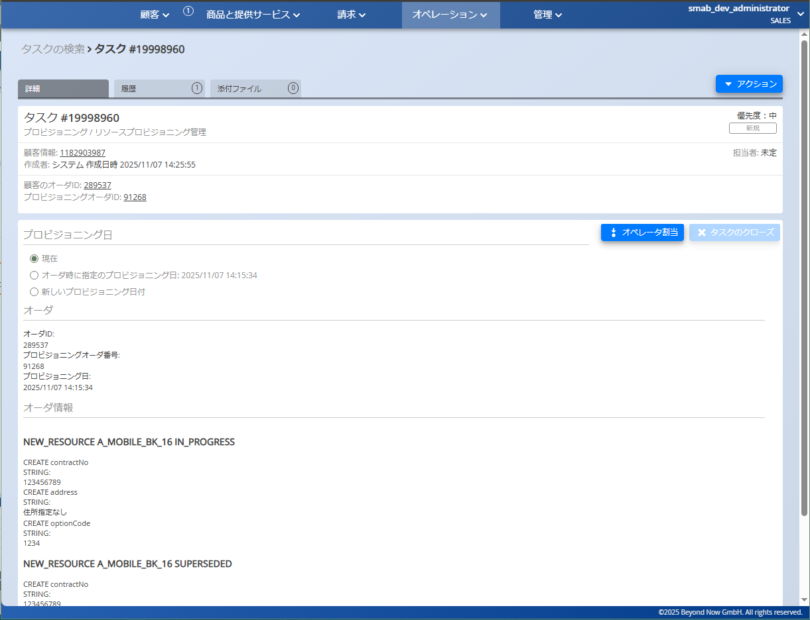
タスク画面
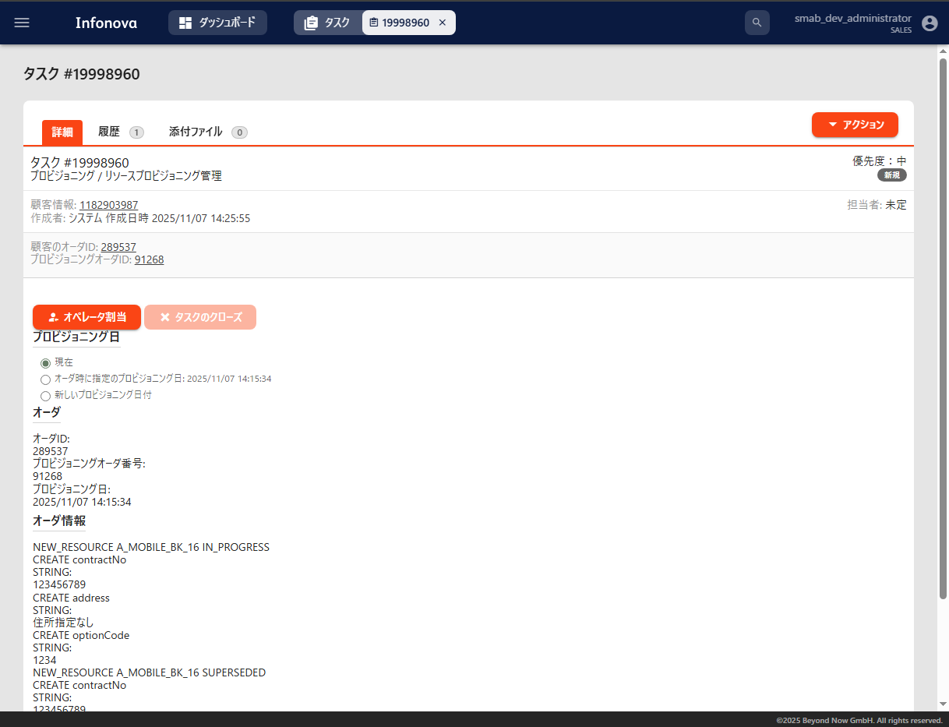
タスク画面

特性の提供が実行されたことによりプロビジョニングが開始
新規（特性の入力なし）と変更後（特性の入力あり）で「Aモバイル 黒 16GB」が2回表示されている

特性の提供が実行されたことによりプロビジョニングが開始
新規（特性の入力なし）と変更後（特性の入力あり）で「Aモバイル 黒 16GB」が2回表示されている

■他のリソースへの提供 | 戻る
テンプレート2

「許可しない」に設定

テンプレート3

注文画面
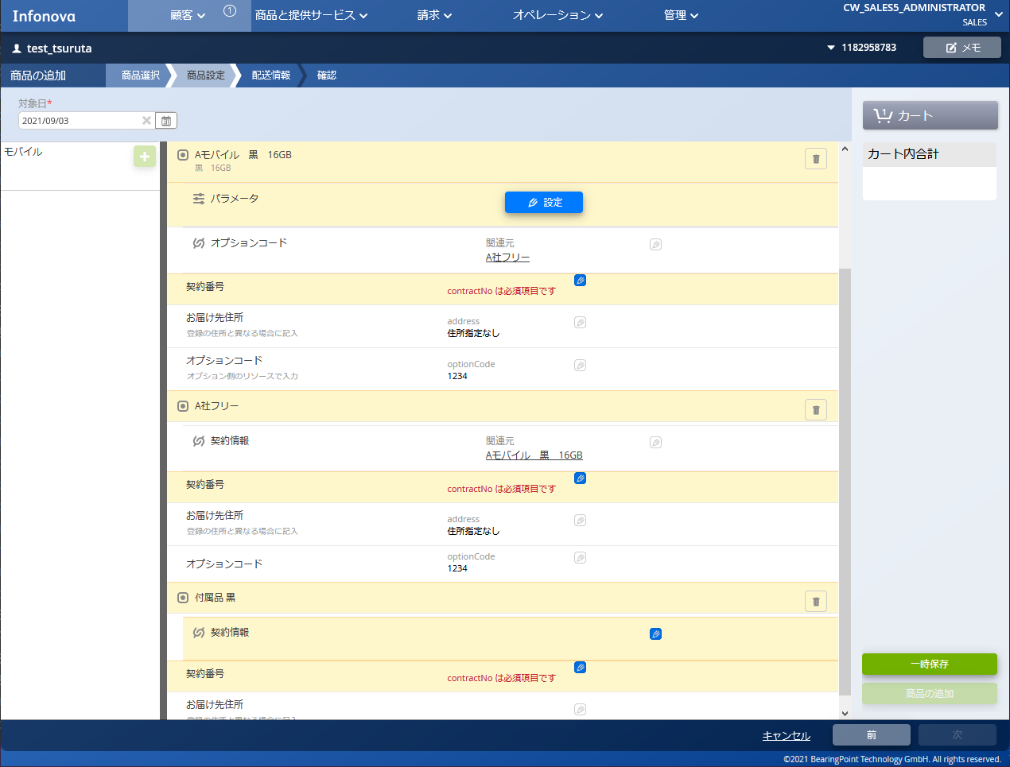

他のリソースへの提供：許可しない

テンプレート2を使用している「A社フリー」が他のリソースへの提供を許可しないため、
テンプレート3を使用している「付属品 黒」には契約情報の提供が実施されない
他のサービスへの提供：許可する

■制限値
■制限 | 戻る

制限値と制限を組み合わせて提供の制限の設定をする

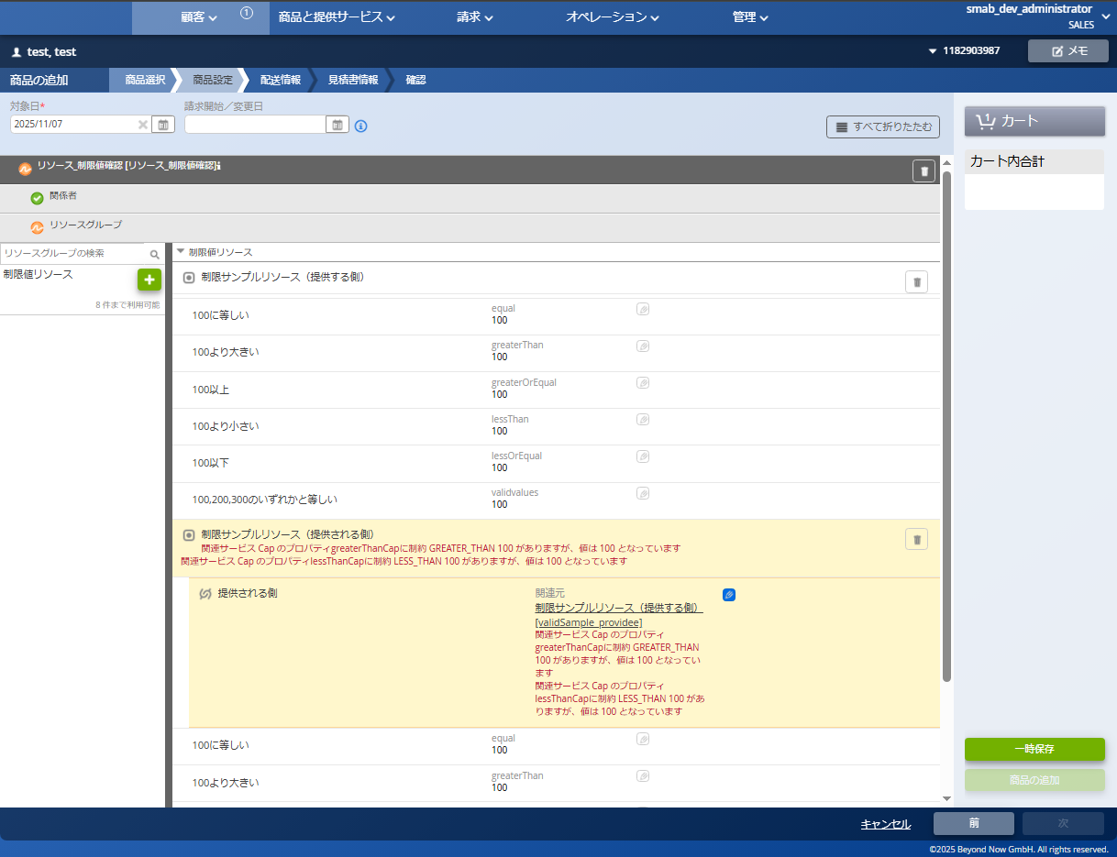
注文画面
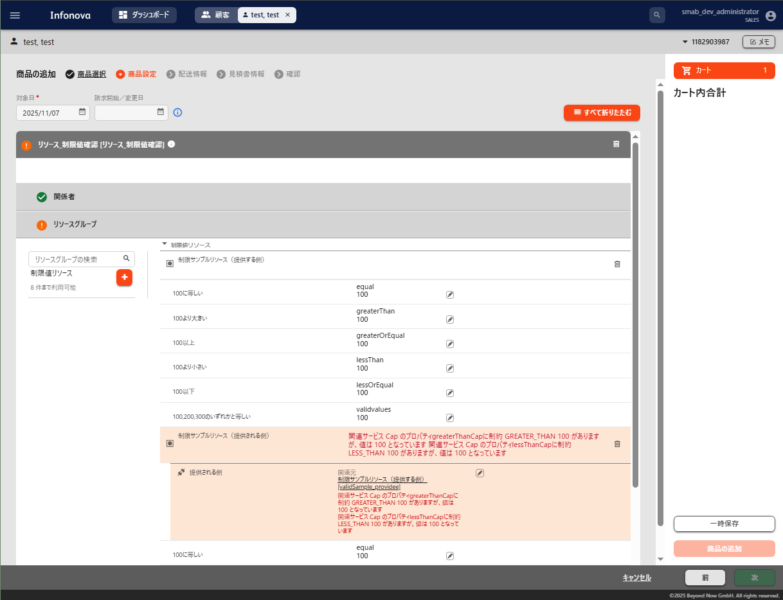
注文画面

例では全てに100を入力

例では全てに100を入力

制限に違反している特性はエラーメッセージが表示される

制限に違反している特性はエラーメッセージが表示される

【4.パラメータ（任意）】説明
■パラメータの設定
オーダプロセスでのみ使用可能なカスタムパラメータ
その設定を4.パラメータ（任意）にて行う

■設定補助シート
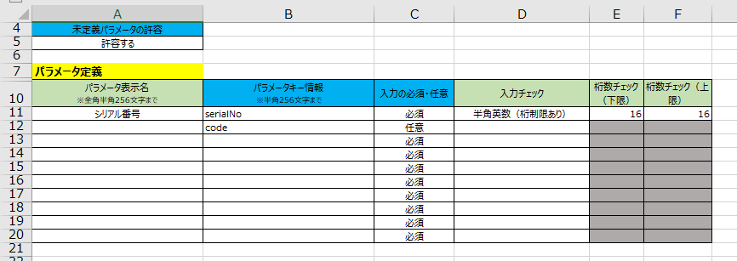

■説明
ヘッダー名（UIで表示されるモノは参考リンクあり） | 概要 | 設定値 | 備考
未定義パラメータの許容 | 定義していないパラメータがオーダに含まれる場合に、それを許容するか | 許容する 許容しない | 定義していないパラメータを含むオーダは、APIからのみ作成可能 ※UIからは不可
パラメータキー情報 | UI上で表示されることもあるパラメータを指すキー | 半角英数字 | 例）「serial」 パラメータ表示名が設定されていない場合、 パラメータキー情報がUI上に表示される
パラメータ表示名 | UI上で表示されるパラメータの名称 | 文字、数字、記号 | 例）「シリアル番号」
入力の必須・任意 | パラメータの入力の必須任意 | 必須 任意 | 必須を選択した場合、未入力だとエラーメッセージが表示される
入力チェック | 特性の要素に入力する値の入力規則 | 半角文字 全角文字 全角カナ 半角数字 半角英字 半角英数 半角英数記号 半角文字（桁制限あり） 全角文字（桁制限あり） 全角カナ（桁制限あり） 半角数字（桁制限あり） 半角英字（桁制限あり） 半角英数（桁制限あり） 半角英数記号（桁制限あり） 郵便番号（ハイフンあり） 郵便番号（ハイフンなし） eメールアドレス | 選択した形式の入力のみを受け付ける 桁制限ありの項目を選択する場合は桁数チェックも入力が必要 任意の正規表現を追加可能
桁数チェック（下限） | 特性の要素に入力する値の桁数の下限 | 数字 | 例）「16」 入力チェックで「桁数制限あり」の項目を選択した場合に使用する 未入力の場合はxmlでは1が入力されて、下限は1に設定される
桁数チェック（上限） | 特性の要素に入力する値の桁数の上限 | 数字 | 例）「16」 入力チェックで「桁数制限あり」の項目を選択した場合に使用する 未入力の場合はxmlでは空欄になり、上限は設定なしとなる

旧UI |  |  | 新UI
■パラメータキー情報
■パラメータ表示名 | 戻る
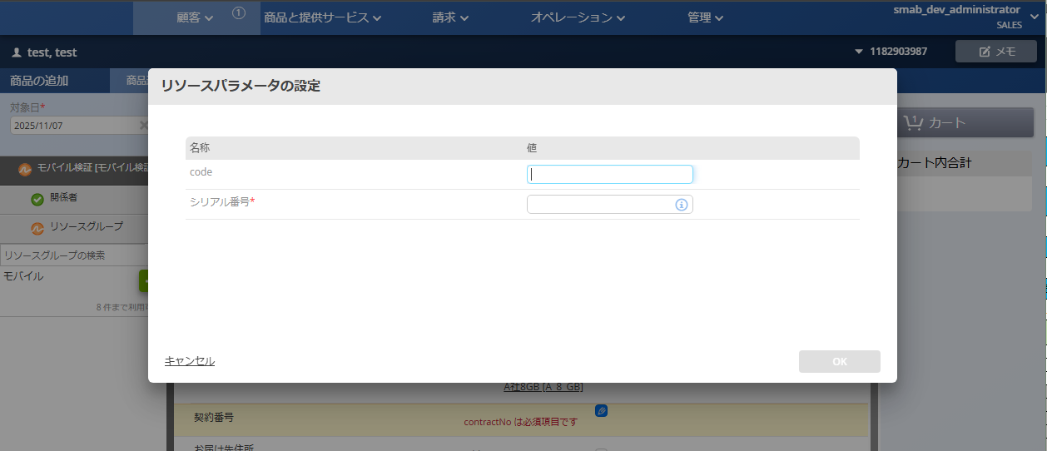
注文画面
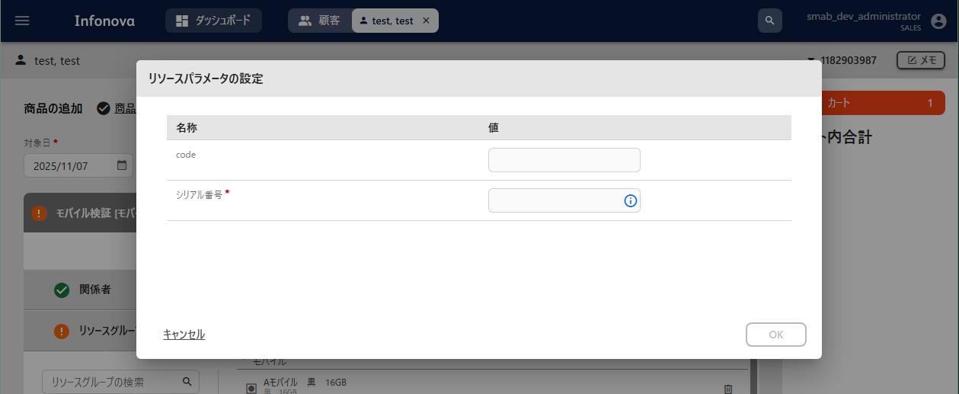
注文画面

パラメータキー情報
パラメータキー情報

パラメータ表示名

パラメータ表示名

■入力の必須・任意 | 戻る
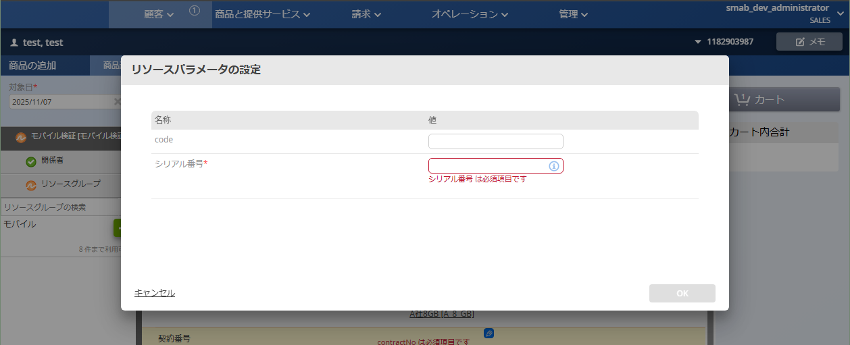
注文画面
注文画面

入力の必須・任意：任意
入力の必須・任意：任意
￥

入力の必須・任意：必須
入力の必須・任意：必須

■入力チェック
■桁数チェック（下限）
■桁数チェック（上限） | 戻る
注文画面
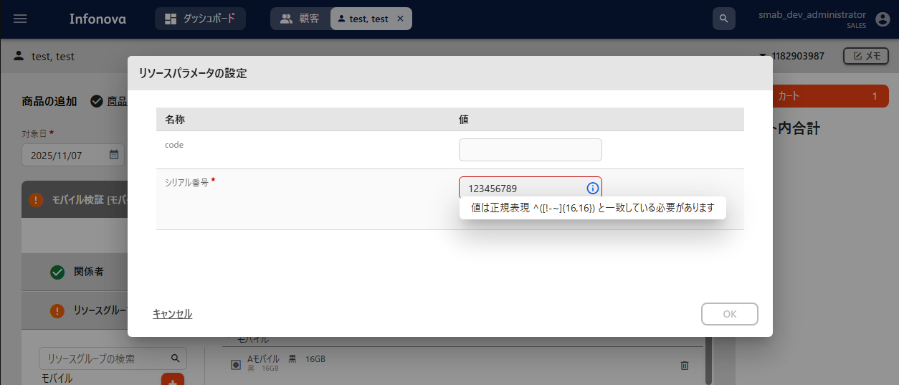
注文画面

入力チェック
入力チェック

桁数チェック（上限）
桁数チェック（下限）
桁数チェック（上限）
桁数チェック（下限）

【入力チェックシート】説明
■入力チェック
他のシートにて使用する入力チェック用に正規表現の設定をするシート
デフォルトでいくつかの正規表現が用意されているが追加が可能

■設定補助シート

■説明
ヘッダー名（UIで表示されるモノは参考リンクあり） | 概要 | 設定値 | 備考
プルダウン | 設定補助シート内の「入力チェック」の項目に表示されるプルダウンの名称 |  | 例）「半角数字」 追加する場合は、一番下の項目の次の行に間を空けずに入力する
正規表現 | 「入力チェック」項目で選択した際に適用される正規表現 |  | 例）「^[0-9]*」 追加する場合は、一番下の項目の次の行に間を空けずに入力する

■項目追加方法
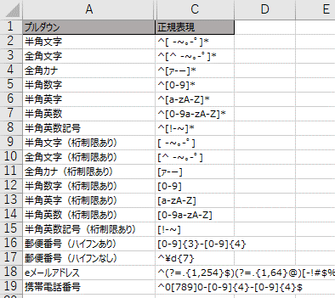

プルダウンの項目名を入力
正規表現を入力

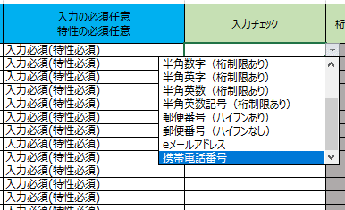

追加した項目が、別シートの「入力チェック」項目に表示される

